2019_data
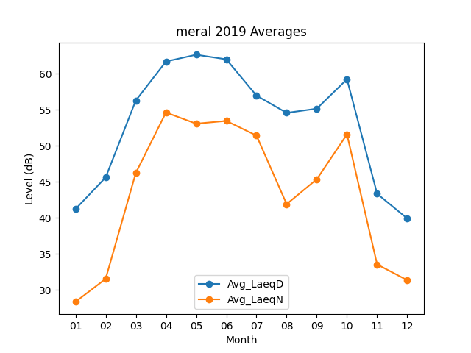
Month | Avg_LaeqD | Avg_LaeqN
01 | 41.216129032 | 28.34516129
02 | 45.6 | 31.532142857
03 | 56.280645161 | 46.225806452
04 | 61.683333333 | 54.616666667
05 | 62.629032258 | 53.061290323
06 | 61.986666667 | 53.446666667
07 | 56.964516129 | 51.412903226
08 | 54.564516129 | 41.903225806
09 | 55.146666667 | 45.356666667
10 | 59.225806452 | 51.574193548
11 | 43.336666667 | 33.53
12 | 39.906451613 | 31.348387097

